JournalDeBord
Journal de Bord
Y-ww # | P-ww # | dd | Weeks Status | Collab | Taches | Commentaires | Liens
3 | 1 | 2020-01-15 | Done | Sickenberg, Maxime | Documentation - Conception - Reflexetions du design (schemas et choix) | Maxime, c'est informé un peu sur NoSQL sous demande de Samy pour d'ultérieures prises de décision, et à commencé
3 | 1 | 2020-01-15 | Done | Pelaez. I, Samy | Documentation - Conception - Reflexetions du design (schemas et choix) | Samy a analysé le mandat et le CDC pour formuler, une liste détaillé des requis au projet pour une meilleure orientation a objectifs. | #Copie_Taches!A1
4 | 2 | 2020-01-22 | Done | Sickenberg, Maxime | Documentation - Conception - Reflexetions du design (schemas et choix) | Maxime, a élaboré les premiers "mockups" conceptuels de la UI
4 | 2 | 2020-01-22 | Done | Pelaez. I, Samy | Planification - Trello | Samy a ouvert un Trello pour le projet
4 | 2 | 2020-01-22 | Done | Pelaez. I, Samy | Documentation - Conception - Reflexetions du design (schemas et choix) | Spyke au sujet de NoSQL et conceptualisation d'une structure NoSQL. Finalement Samy a remarquer que la structure de données pourrais tout a fait être appliqué a une DB SQL. Quoiqu'il soit très intérréssé par la matiére, le projet ne requiert ni de scalabilité, ni d'un volume de données suffisament important pour la tâche a mener a bout. | Voir image conceptuelle du DataModel --> | 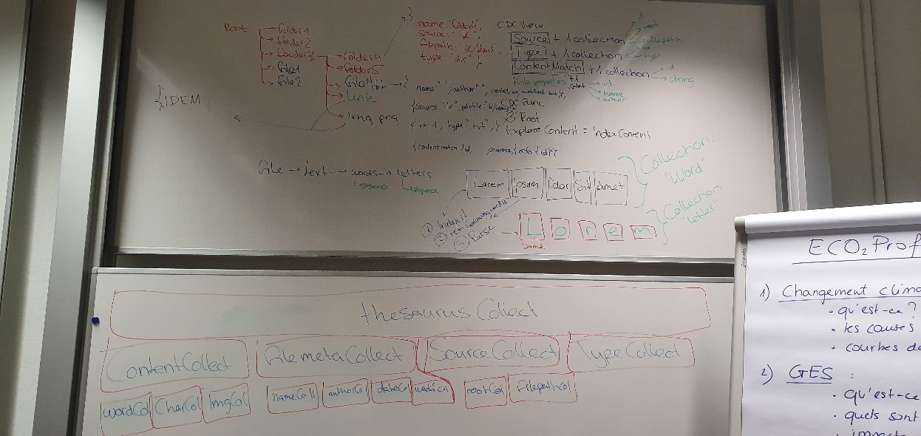
5 | 3 | 2020-01-29 | Done | Pelaez. I, Samy | Indexation - Éléments a indexer -> Fichiers text | Samy a fournis de l'aide a mr. Letourneur Johnathan avec les REGEX et les GroupsCollections pour pouvoir "match" des contenus particuliers a l'interieur d'un fichier texte et en extraire le nombre d'occurrence et leur position. Samy a établis un journal de travail pour avoir un suivi consistant sur les operations. | doc = this;
6 | 4 | 2020-02-05 | Done | Pelaez. I, Samy | Indexation - Éléments a indexer -> Fichiers text | Samy continue la collaboration avec Johnathan et son équipe au même sujet de la semaine précédente.
7 | 5 | 2020-02-12 | - | Rêlaches de février
8 | 6 | 2020-02-19 | -
9 | 7 | 2020-02-26 | - | Cours standards dans le cadre ICT 326
10 | 8 | 2020-03-04 | -
11 | 9 | 2020-03-11 | -
12 | 10 | 2020-03-18 | Done | Pelaez. I, Samy |  | RESTRUCTURATION COVID -19 : -Mise en place du projet sur mon git covid-19 -Re-briefing au sujet de l'architecture DB basée-granularité (semaine 4) avec Jonathan et Adrian -Recuperation de la documentation perdue, donc, ce Journal de travail | https://github.com/Wolftrot/covid19-WorkFromHome-ETML
13 | 11 | 2020-03-25 | Done | Pelaez. I, Samy | Documentation - Conception - MCD | Elaboration MCD, MLD et MPD. Debut des travaux sur le DAL pour le renvoit d'objet formaté vers la vue
14 | 12 | 2020-04-01 | Waiting
15 | 13 | 2020-04-08 | Waiting
16 | 14 | 2020-04-15 | - | Pont de l'Ascension
17 | 15 | 2020-04-22 | -
18 | 16 | 2020-04-29 | Waiting
19 | 17 | 2020-05-06 | Waiting
20 | 18 | 2020-05-13 | Waiting
21 | 19 | 2020-05-20 | Waiting
22 | 20 | 2020-05-27 | Waiting
23 | 21 | 2020-06-03 | Waiting
24 | 22 | 2020-06-10 | Waiting

